적 난이도
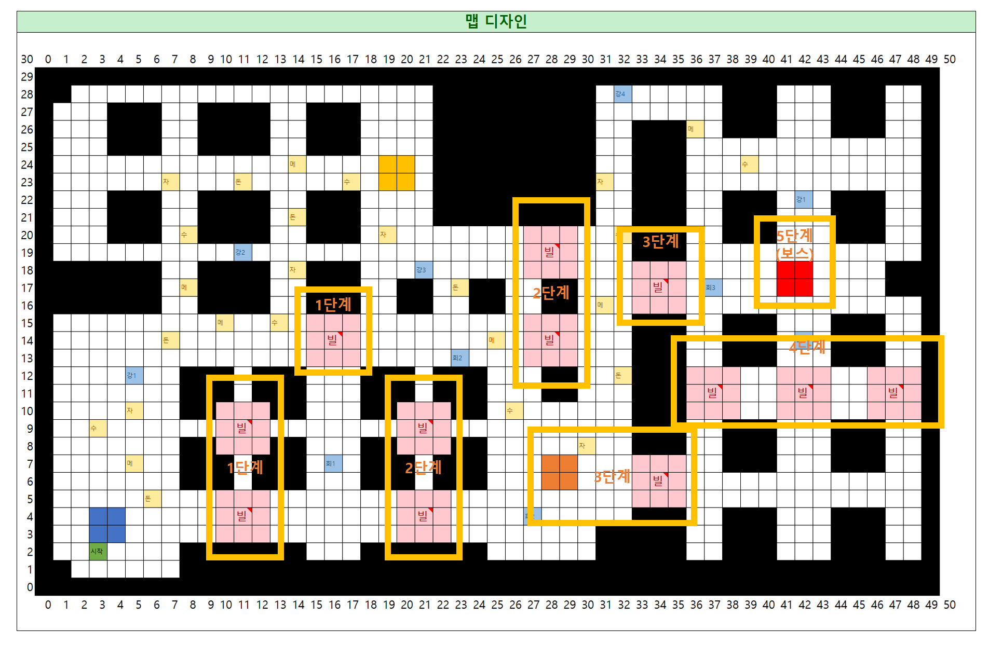

 | 난이도 | 전투형 기준 | 자원형 기준 | 적 수 | 구성 | 최소 라운드수 | 최대 라운드수 | 잔여 HP | 얻는 총경험치 | 인당 경험치
1단계 | 초반 전투 학습 | 초기 상태 |  | 2 | 하급 2 | 1 (턴) | 1 (턴) | 평균 90% 이상 | 20 | 5
2단계 | 초반 성장 확인 | 전투 1회 | 협회 강화 1회 | 3 | 하급 3 | 1 (턴) | 2 (턴) | 평균 75%~90% | 30 | 7.5
3단계 | 중반 관문 | 전투 2회 | 협회 강화 1~2회 | 3 | 하급 2+중급1 | 2 (턴) | 3 (턴) | 평균 60%~75% | 40 | 10
4단계 | 후반 관문 | 전투 3회 | 협회 강화 3~4회 | 4 | 하급 2+중급2 | 2 (턴) | 3 (턴) | 평균 40~60% | 60 | 15
5단계 | 보스/최종 검증 | 전투 3~4회 | 협회 강화 4~5회 | 5 | 하급2+중급2+상급1 | 3 (턴) | 4 (턴) | 일부 생존 | 게임 승리 | 게임 승리

EnemyGroup
#Comment
 | 적군 부대 테이블

#Type | int | int | int | int | int | int | int | int | int | int | int
#Name | EnemyIndex | Enemy1 | Enemy1Slot | Enemy2 | Enemy2Slot | Enemy3 | Enemy3Slot | Enemy4 | Enemy4Slot | Enemy5 | Enemy5Slot
#Data | 30001 | 20001 | 1 | 20001 | 3
 | 30002 | 20001 | 1 | 20001 | 4 | 20001 | 6
 | 30003 | 20001 | 1 | 20001 | 3 | 20002 | 5
 | 30004 | 20001 | 1 | 20001 | 3 | 20002 | 4 | 20002 | 6
 | 30005 | 20001 | 1 | 20001 | 3 | 20002 | 4 | 20002 | 6 | 20003 | 5

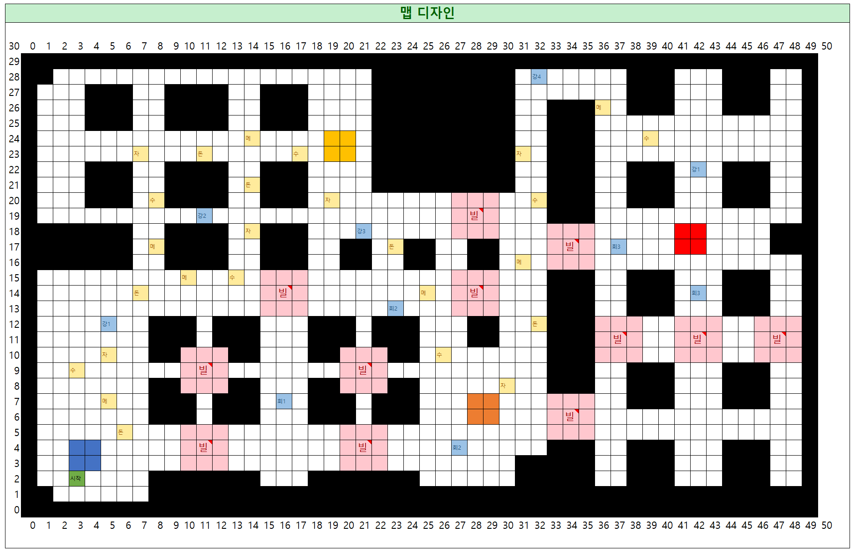
#End | 적군 유닛 인덱스 | 유닛 종류 (하급: 20001, 중급: 20002, 상급: 20003 | 유닛 위치
#Comment
 |  | 하급 2 | 1 | 4
움직이는 적
30002
 |  | 하급 3 | 2 | 5
 |  | 하급 2+중급1 | 3 | 6
 |  | 하급 2+중급2
 |  | 하급2+중급2+상급1
30001
30002
30003
보스
30005
 |  |  | 하급
30001
30002
 |  |  | 하급
30002
30004
30004
30004
30001
30002
거점 보스
30003
30003
30001
30002
 |  |  |  | 하급
 |  |  | 하급
 |  |  |  | 하급
30003
 |  |  | 하급
 |  |  |  | 중급
 |  |  | 하급

30004
 |  |  | 하급 | 중급

 |  |  | 하급 | 중급

보스
30005
 |  |  | 하급 | 중급
 |  |  |  | 상급
 |  |  | 하급 | 중급

